Sheet1
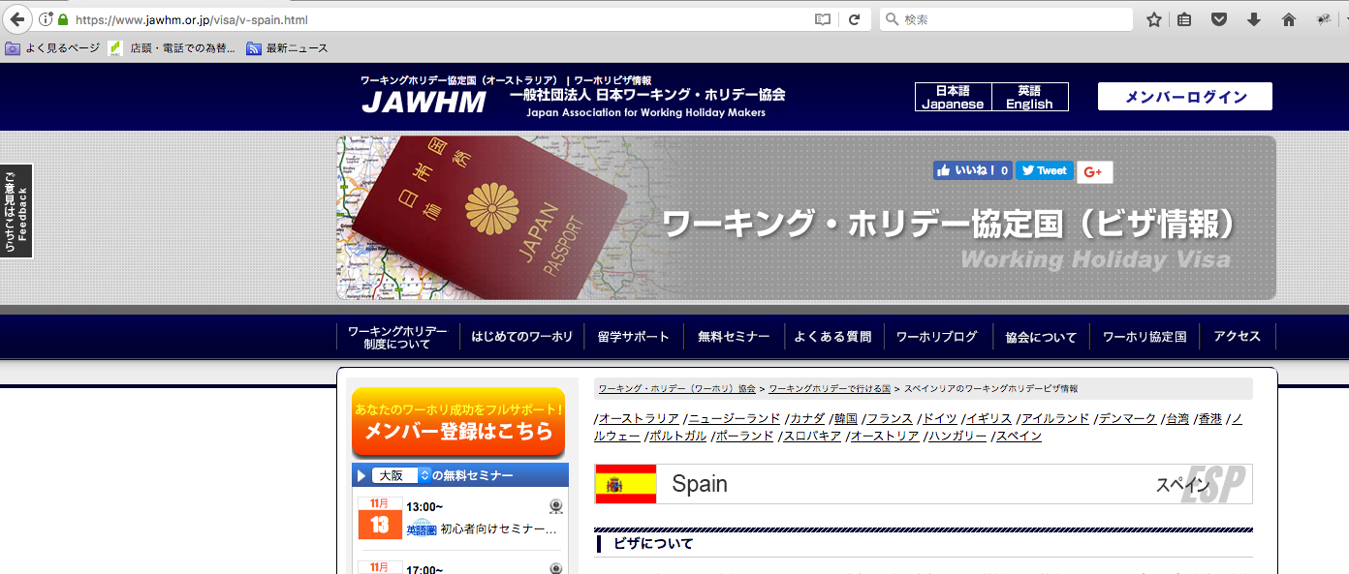

全ての国のＶＩＳＡページからの、リンク先を変更
Thay đổi điểm đến liên kết từ trang VISA của tất cả các quốc gia

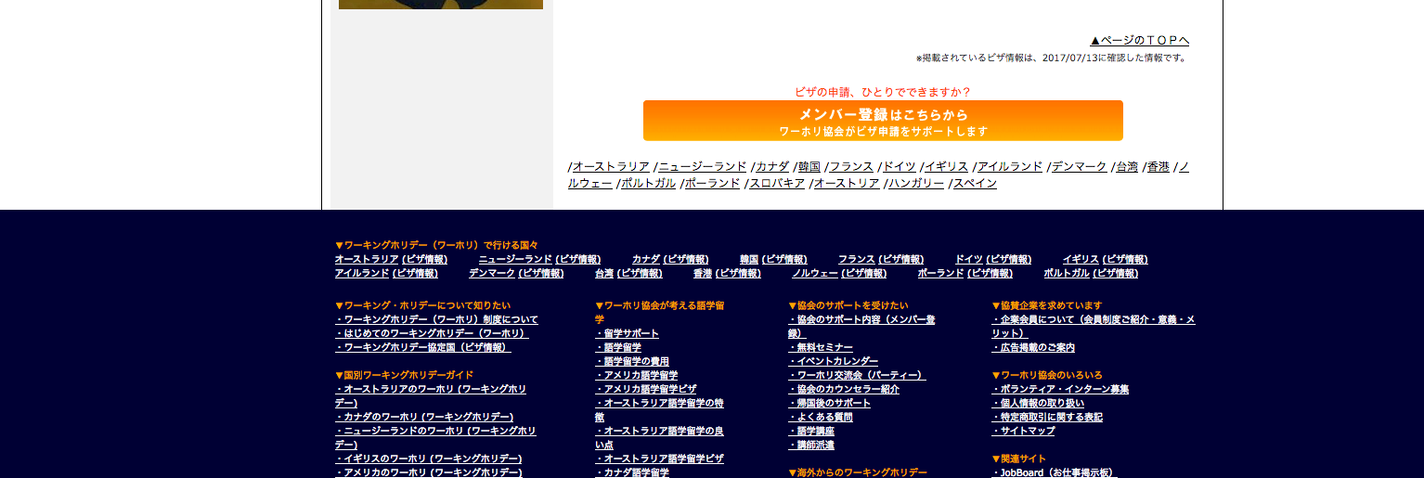

全ての国のＶＩＳＡページからの、リンク先を変更
Thay đổi điểm đến liên kết từ trang VISA của tất cả các quốc gia

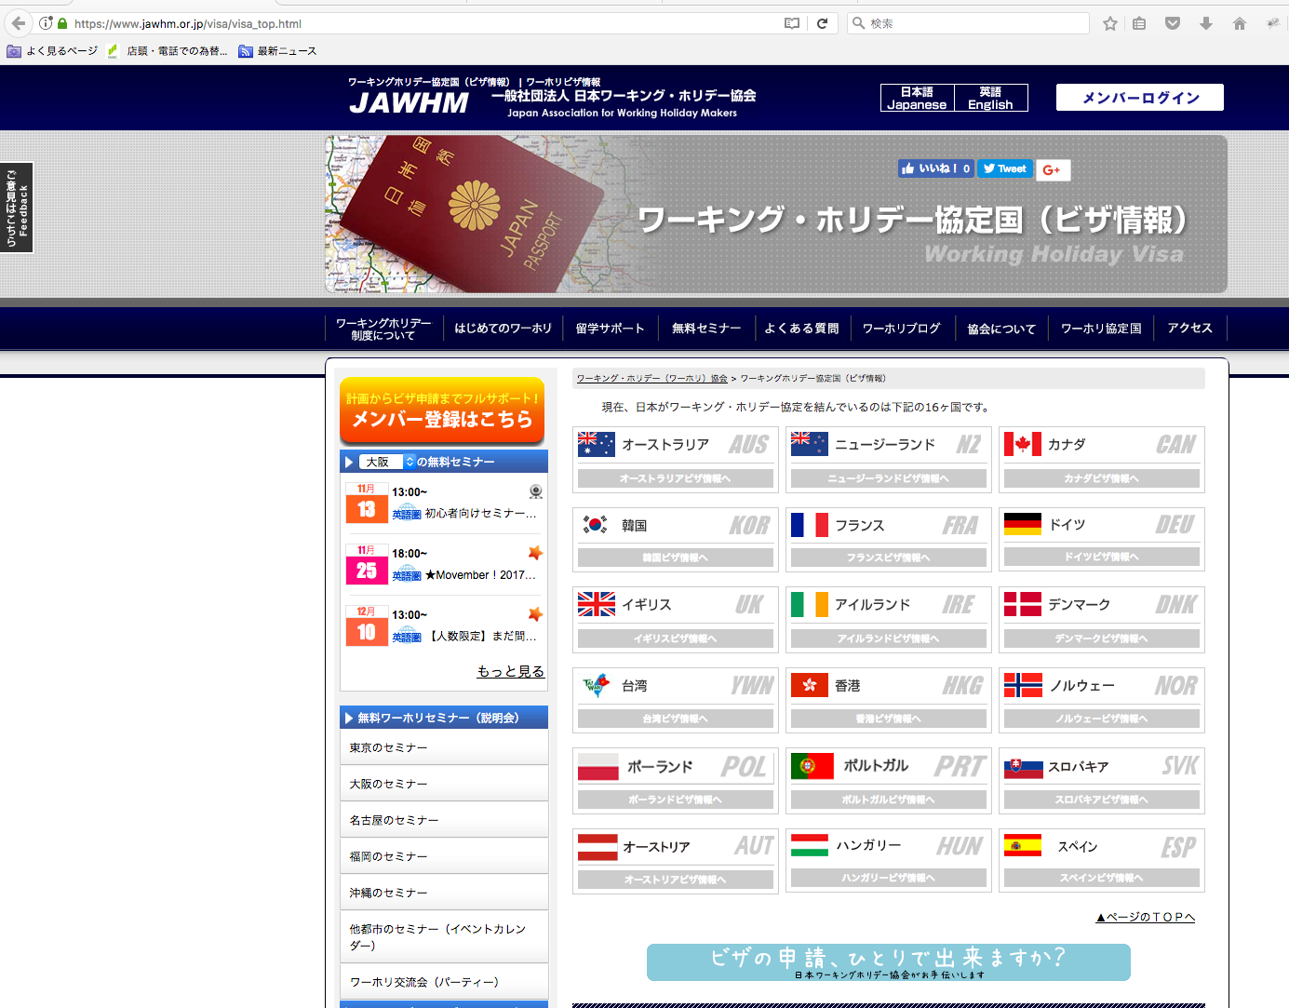

https://www.jawhm.or.jp/visa/visa_top.html

全ての国のＶＩＳＡページからの、リンク先を変更
Thay đổi điểm đến liên kết từ trang VISA của tất cả các quốc gia

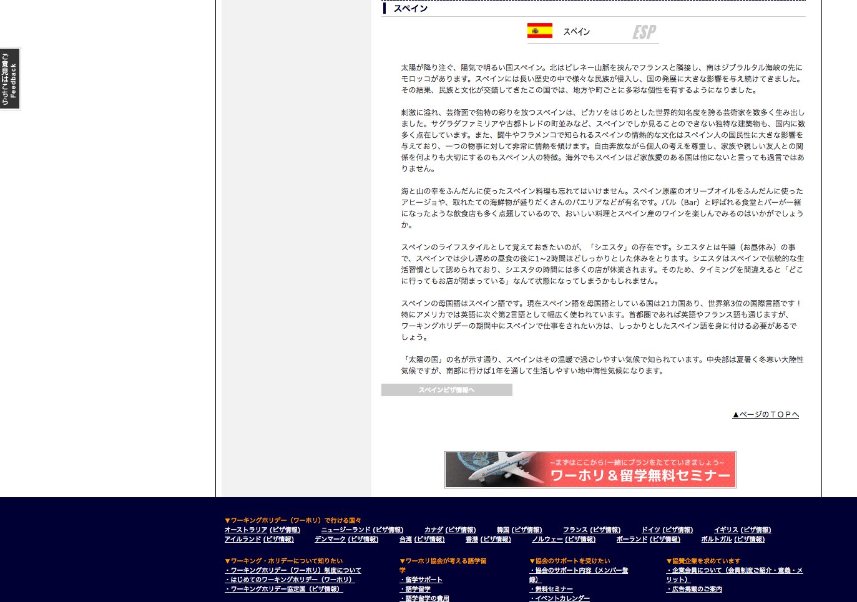

全ての国のＶＩＳＡページからの、リンク先を変更
Thay đổi điểm đến liên kết từ trang VISA của tất cả các quốc gia

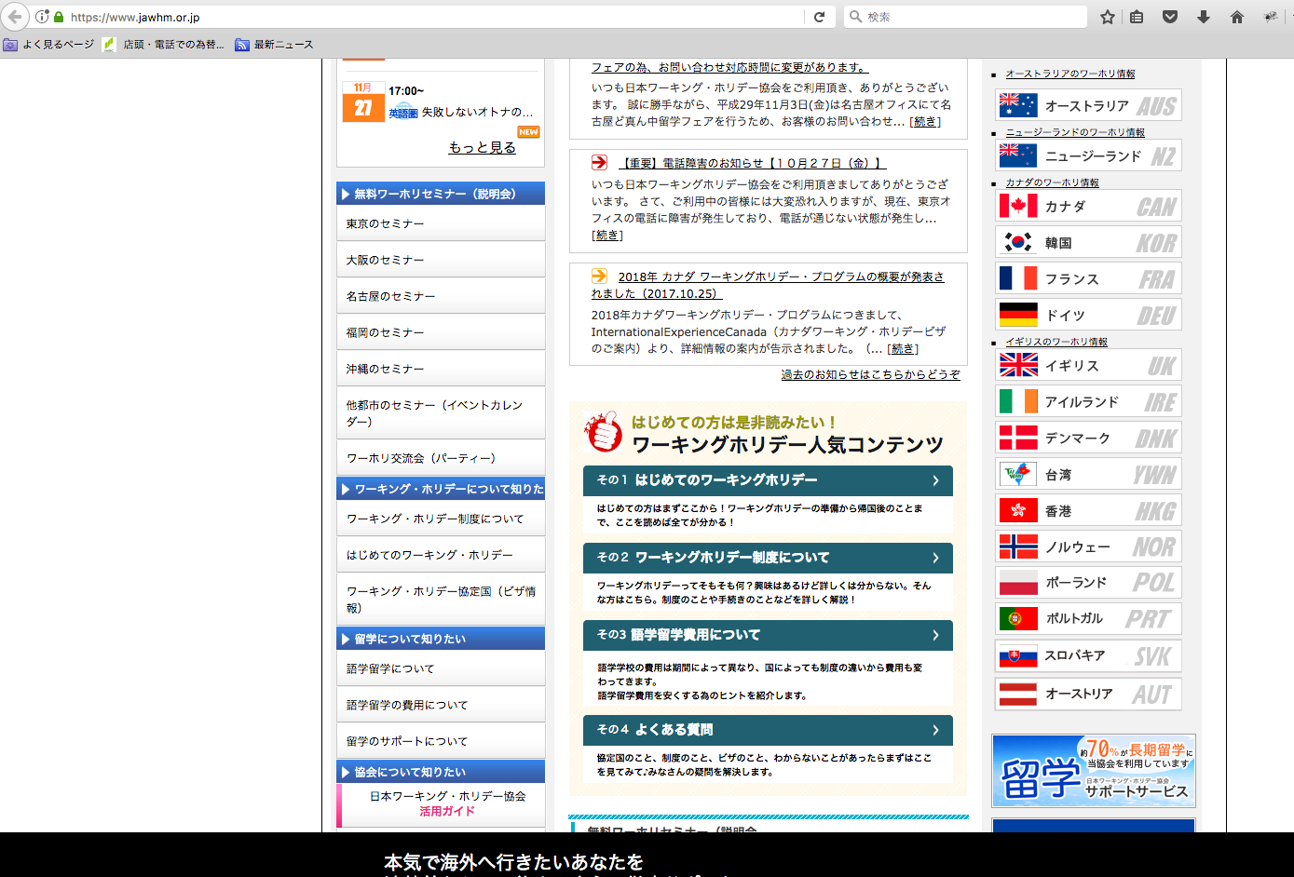

https://www.jawhm.or.jp

スペインＶＩＳＡページへのリンクを追加してください
Xin thêm liên kết tới trang VISA Tay ba nha.

